Sheet1
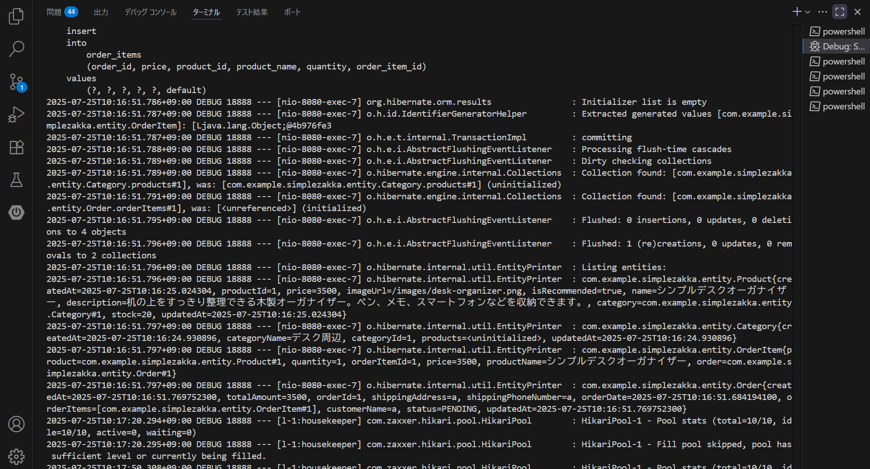

下部にある2025-07-25T10:16:51.769752300の段で注文処理が行われている

